工作表1
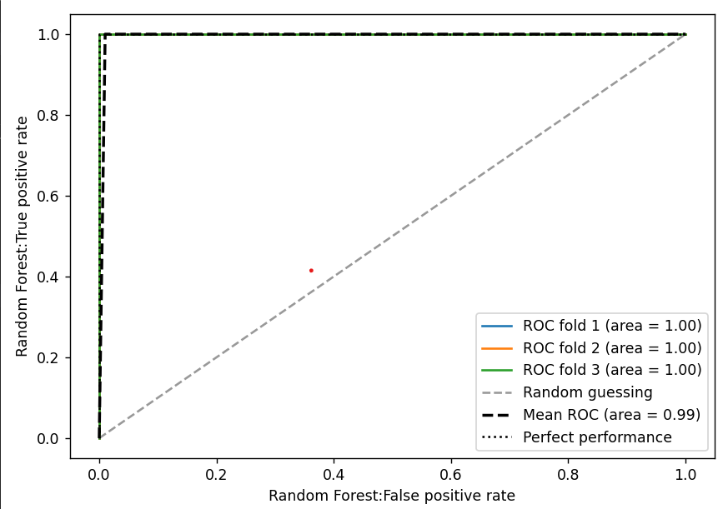
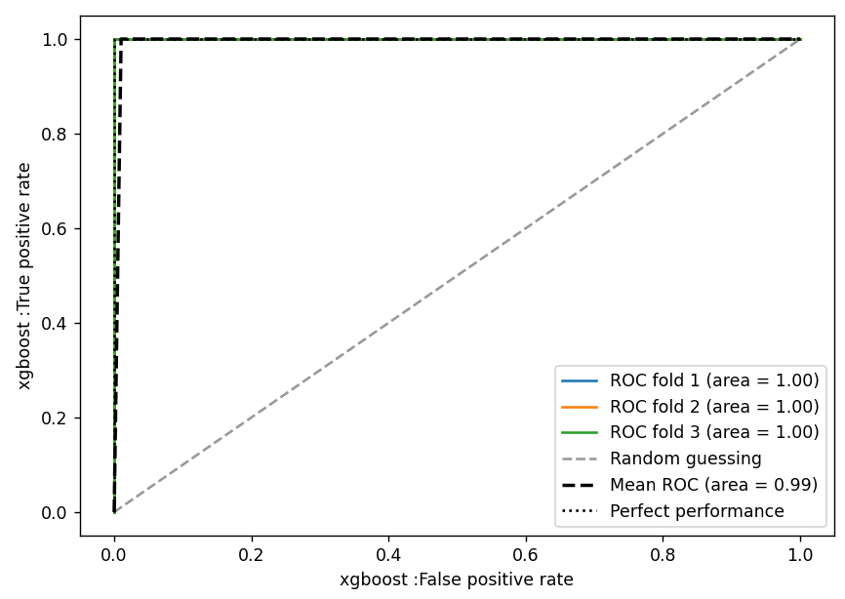
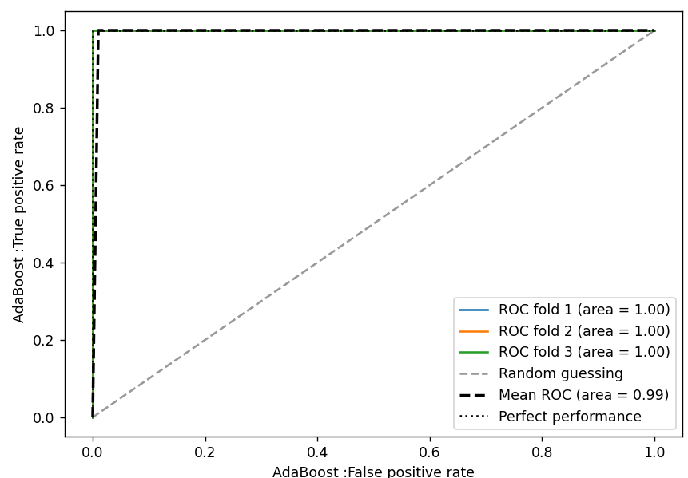
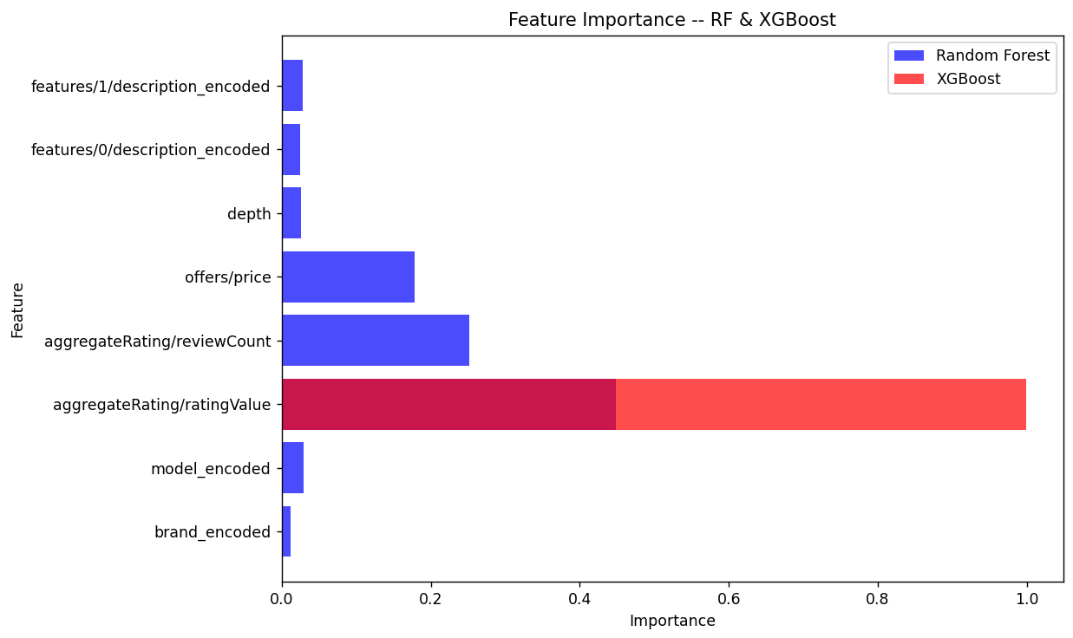
數據 | Random Forest: | xgboost: | AdaBoost:
Confusion Matrix: | [[27 1 0] | [[28 0 0] | [[27 1 0]
 | [ 0 8 0] | [ 0 8 0] | [ 0 8 0]
 | [ 0 0 50]] | [ 0 0 50]] | [ 0 0 50]]
Accuracy： | 0.98837209302 | 1 | 0.98837209302
Precision： | 0.98966408269 | 1 | 0.98966408269
Recall： | 0.98837209302 | 1 | 0.98837209302
F1 Score： | 0.98860838204 | 1 | 0.98860838204
AUC: | 1 | 1 | 0.99792508736

